宝石（纹章）
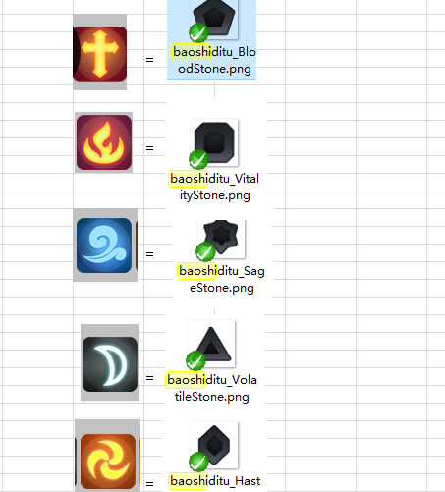
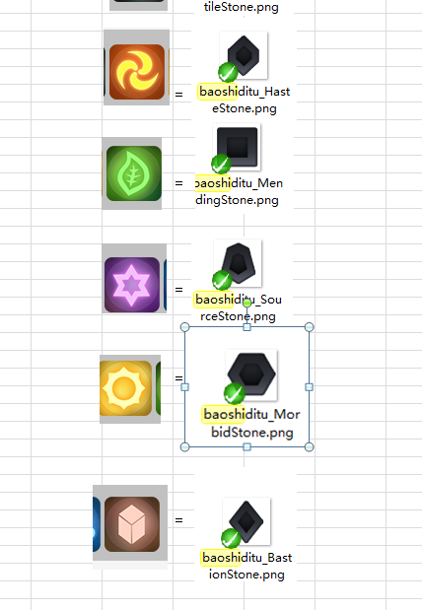
备注 | 中文名称 | 资源名 | 所属图集 | 规格 | 道具描述 | 需求
血量 | 生命纹章 | icon_BloodStone |  |  | 寄宿着生命之力的纹章，镶嵌在装备上可以提高角色生命。 | 样式是纹章（无实体，虚空中浮动的纹身。。），主题元素是十字架，主色是红
力量 | 烈炎纹章 | icon_VitalityStone |  |  | 寄宿着火炎之力的纹章，镶嵌在装备上可以提高角色力量。 | 样式是纹章（无实体，虚空中浮动的纹身。。），主题元素是火炎，主色是暗红
智力 | 海洋纹章 | icon_SageStone |  |  | 寄宿着海洋之力的纹章，镶嵌在装备上可以提高角色智力。 | 样式是纹章（无实体，虚空中浮动的纹身。。），主题元素是水流，主色是蓝
防御 | 大地纹章 | icon_BastionStone |  |  | 寄宿着大地之力的纹章，镶嵌在装备上可以提高角色防御。 | 样式是纹章（无实体，虚空中浮动的纹身。。），主题元素是岩石，主色是棕
速度 | 疾风纹章 | icon_HasteStone |  |  | 寄宿着疾风之力的纹章，镶嵌在装备上可以提高角色速度。 | 样式是纹章（无实体，虚空中浮动的纹身。。），主题元素是旋风，主色是黄
治疗加成 | 森林纹章 | icon_MendingStone |  |  | 寄宿着森林之力的纹章，镶嵌在装备上可以提高角色治疗加成。 | 样式是纹章（无实体，虚空中浮动的纹身。。），主题元素是树叶，主色是绿
暴击 | 月之纹章 | icon_VolatileStone |  |  | 寄宿着月亮之力的纹章，镶嵌在装备上可以提高角色暴击。 | 样式是纹章（无实体，虚空中浮动的纹身。。），主题元素是月亮，主色银色
前置能量 | 星之纹章 | icon_SourceStone |  |  | 寄宿着繁星之力的纹章，镶嵌在装备上可以提高角色前置能量。 | 样式是纹章（无实体，虚空中浮动的纹身。。），主题元素是星星，主色紫色
暴击伤害 | 日之纹章 | icon_MorbidStone |  |  | 寄宿着太阳之力的纹章，镶嵌在装备上可以提高角色暴击伤害。 | 样式是纹章（无实体，虚空中浮动的纹身。。），主题元素是太阳，主色金色

